Sheet1
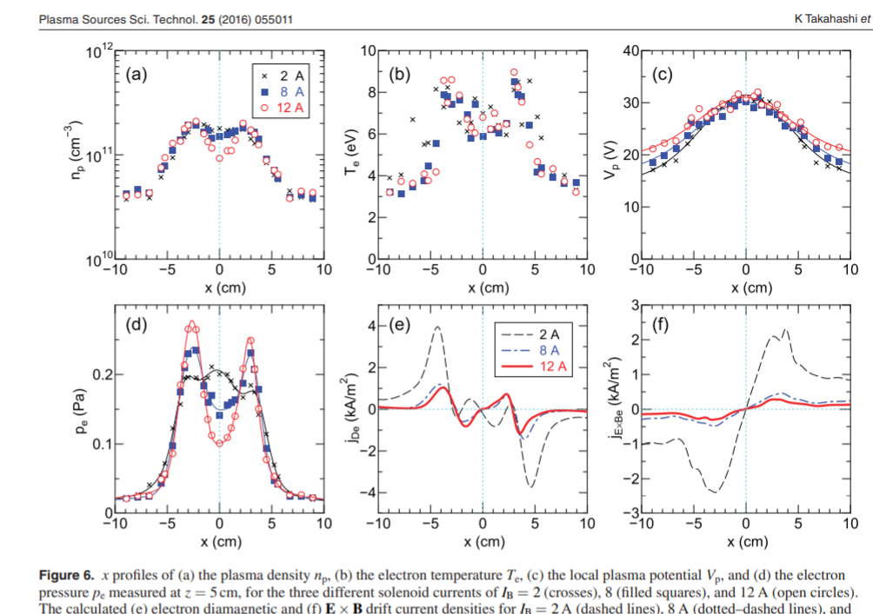
 | n | Baseline | Low | High | T | Baseline | Low | High |  |  | Pressure | Pa (J/m^3) |  | dp/dr |  |  |  | E-field | V/m
31.80456 | -12 | 1.99E+17 | 1.38E+17 | 4.08E+17 | -12 | 9.14 | 8.08 | 11.2 |  |  | 2.90E-01 | 1.78E-01 | 7.31E-01 | 7.44E+01 | 3.48E+01 | 1.91E+02 |  | -200 | 60 | -80
42.40607 | -10 | 2.95E+17 | 1.72E+17 | 6.65E+17 | -10 | 9.44 | 8.82 | 11.2 |  |  | 4.46E-01 | 2.43E-01 | 1.19E+00 | 7.32E+01 | 3.34E+01 | 1.64E+02 |  | -102.5 | 65 | -10
53.00758 | -8 | 3.80E+17 | 2.15E+17 | 9.11E+17 | -8 | 9.79 | 9.07 | 10.8 |  |  | 5.95E-01 | 3.12E-01 | 1.57E+00 | 7.40E+01 | 2.85E+01 | 9.57E+01 |  | 32.5 | 72.5 | 55
63.6091 | -6 | 4.72E+17 | 2.53E+17 | 1.06E+18 | -6 | 9.78 | 9.28 | 10.9 |  |  | 7.39E-01 | 3.76E-01 | 1.85E+00 | 5.81E+01 | 1.74E+01 | 3.17E+01 |  | 112.5 | 80 | 67.5
74.21061 | -4 | 5.41E+17 | 2.85E+17 | 1.11E+18 | -4 | 10.3 | 9.33 | 11 |  |  | 8.91E-01 | 4.26E-01 | 1.96E+00 | 2.18E+01 | 3.68E+00 | -2.46E+01 |  | 150 | 82.5 | 80
84.81213 | -2 | 5.73E+17 | 3.06E+17 | 1.12E+18 | -2 | 10.6 | 9.12 | 11 |  |  | 9.72E-01 | 4.46E-01 | 1.97E+00 | -1.37E+00 | -1.09E+00 | -6.62E+01 |  | 107.5 | 55 | 67.5
95.41365 | 0 | 5.77E+17 | 3.16E+17 | 1.10E+18 | 0 | 10.6 | 8.73 | 10.6 |  |  | 9.78E-01 | 4.41E-01 | 1.86E+00 | -2.18E+01 | -1.63E+00 | -9.58E+01 |  | 60 | 32.5 | 40
106.01516 | 2 | 6.05E+17 | 3.30E+17 | 1.04E+18 | 2 | 9.98 | 8.37 | 10.3 |  |  | 9.66E-01 | 4.41E-01 | 1.71E+00 | -4.06E+01 | -6.95E+00 | -1.25E+02 |  | 37.5 | 20 | 27.5
116.61668 | 4 | 5.87E+17 | 3.40E+17 | 9.39E+17 | 4 | 9.49 | 7.99 | 9.82 |  |  | 8.91E-01 | 4.34E-01 | 1.47E+00 | -5.10E+01 | -1.97E+01 | -1.39E+02 |  | 32.5 | 2.5 | 40
127.21819 | 6 | 5.57E+17 | 3.52E+17 | 7.78E+17 | 6 | 9.02 | 7.35 | 9.72 |  |  | 8.04E-01 | 4.14E-01 | 1.21E+00 | -7.46E+01 | -3.45E+01 | -1.40E+02 |  | 45 | -10 | 20
137.81971 | 8 | 5.21E+17 | 3.40E+17 | 5.97E+17 | 8 | 8.25 | 6.54 | 9.64 |  |  | 6.87E-01 | 3.55E-01 | 9.21E-01 | -8.98E+01 | -4.10E+01 | -1.34E+02 |  | 42.5 | -5 | 72.5
148.42123 | 10 | 4.52E+17 | 3.08E+17 | 4.80E+17 | 10 | 6.98 | 5.6 | 8.47 |  |  | 5.05E-01 | 2.76E-01 | 6.51E-01 | -8.16E+01 | -3.42E+01 | -1.17E+02 |  | 62.5 | 105 | 195
159.02274 | 12 | 3.74E+17 | 2.85E+17 | 4.48E+17 | 12 | 5.48 | 4.19 | 5.39 |  |  | 3.28E-01 | 1.91E-01 | 3.87E-01 | -5.37E+01 | -2.13E+01 | -6.75E+01 |  | 75 | 130 | 240
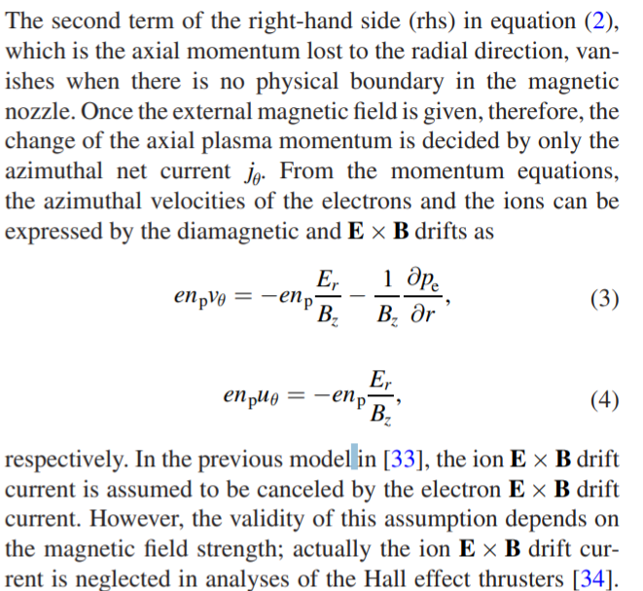
 | 14 | 2.95E+17 | 2.73E+17 | 3.56E+17 | 14 | 3.78 | 3.17 | 3.24 |  |  | 1.79E-01 | 1.39E-01 | 1.84E-01 | -2.27E+01 | -1.39E+01 | -2.04E+01 |  | 22.5 | 27.5 | 202.5
 | 16 | 2.45E+17 | 2.53E+17 | 3.10E+17 | 16 | 2.88 | 2.62 | 2.35 |  |  | 1.13E-01 | 1.06E-01 | 1.16E-01 | -1.15E+01 | -1.06E+01 | -6.72E+00 |  | -32.5 | -37.5 | 127.5
 | 18 | 2.19E+17 | 2.27E+17 | 3.12E+17 | 18 | 2.51 | 2.29 | 2.06 |  |  | 8.80E-02 | 8.32E-02 | 1.03E-01 | -1.13E+01 | -1.22E+01 | -1.22E+01 |  | -57.5 | -80 | 30
 | 20 | 1.85E+17 | 1.89E+17 | 2.85E+17 | 20 | 2.27 | 2.11 | 1.96 |  |  | 6.71E-02 | 6.37E-02 | 8.95E-02 | -1.32E+01 | -1.31E+01 | -1.79E+01 |  | -125.83 | -146.67 | -66.67
 | 23 | 1.20E+17 | 1.21E+17 | 2.09E+17 | 23 | 2.24 | 1.77 | 1.61 |  |  | 4.29E-02 | 3.43E-02 | 5.38E-02 | -1.43E+01 | -1.14E+01 | -1.79E+01 |  | -186.67 | -203.33 | -103.33
 |  |  |  | --
 | Vp | Baseline | Low | High |  | ExB | 볼트 미터 테슬라 |  | Dia
 | -12 | 3.57 | 4.79 | 1.97 |  | -3.1E+04 | 1.9E+04 | -6.3E+03 | 3.68E+05 | 4.96E+05 | 2.29E+05
 | -10 | 3.17 | 4.91 | 1.81 |  | -1.6E+04 | 2.0E+04 | -7.9E+02 | 2.43E+05 | 3.82E+05 | 1.21E+05
 | -8 | 3.16 | 5.05 | 1.93 |  | 5.1E+03 | 2.3E+04 | 4.3E+03 | 1.91E+05 | 2.60E+05 | 5.16E+04 |  |  |  | 4.00E+16 | 4 | 1.60E-19
 | -6 | 3.3 | 5.2 | 2.03 |  | 1.8E+04 | 2.5E+04 | 5.3E+03 | 1.21E+05 | 1.35E+05 | 1.47E+04 |  |  |  |  |  | 6.25E+05 | m/s
 | -4 | 3.61 | 5.37 | 2.2 |  | 2.4E+04 | 2.6E+04 | 6.3E+03 | 3.97E+04 | 2.53E+04 | -1.09E+04
 | -2 | 3.9 | 5.53 | 2.35 |  | 1.7E+04 | 1.7E+04 | 5.3E+03 | -2.35E+03 | -7.01E+03 | -2.90E+04
 | 0 | 4.04 | 5.59 | 2.47 |  | 9.4E+03 | 1.0E+04 | 3.1E+03 | -3.71E+04 | -1.02E+04 | -4.29E+04
 | 2 | 4.14 | 5.66 | 2.51 |  | 5.9E+03 | 6.3E+03 | 2.2E+03 | -6.60E+04 | -4.14E+04 | -5.92E+04
 | 4 | 4.19 | 5.67 | 2.58 |  | 5.1E+03 | 7.9E+02 | 3.1E+03 | -8.54E+04 | -1.14E+05 | -7.25E+04
 | 6 | 4.27 | 5.67 | 2.67 |  | 7.1E+03 | -3.1E+03 | 1.6E+03 | -1.32E+05 | -1.93E+05 | -8.82E+04
 | 8 | 4.37 | 5.63 | 2.66 |  | 6.7E+03 | -1.6E+03 | 5.7E+03 | -1.70E+05 | -2.37E+05 | -1.10E+05
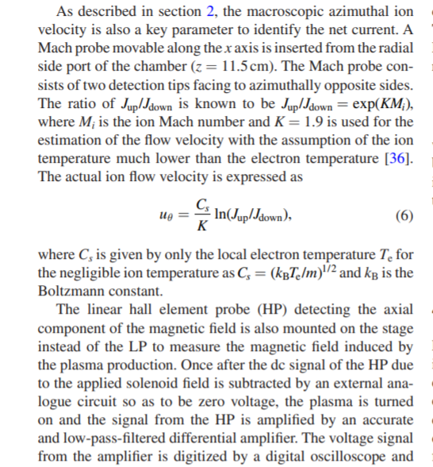
 | 10 | 4.44 | 5.65 | 2.96 |  | 9.8E+03 | 3.3E+04 | 1.5E+04 | -1.77E+05 | -2.19E+05 | -1.19E+05
 | 12 | 4.62 | 6.05 | 3.44 |  | 1.2E+04 | 4.1E+04 | 1.9E+04 | -1.41E+05 | -1.47E+05 | -7.40E+04
 | 14 | 4.74 | 6.17 | 3.92 |  | 3.5E+03 | 8.6E+03 | 1.6E+04 | -7.54E+04 | -9.96E+04 | -2.82E+04
 | 16 | 4.71 | 6.16 | 4.25 |  | -5.1E+03 | -1.2E+04 | 1.0E+04 | -4.60E+04 | -8.23E+04 | -1.07E+04
 | 18 | 4.61 | 6.02 | 4.43 |  | -9.0E+03 | -2.5E+04 | 2.4E+03 | -5.05E+04 | -1.06E+05 | -1.93E+04
 | 20 | 4.48 | 5.84 | 4.37 |  | -2.0E+04 | -4.6E+04 | -5.2E+03 | -7.02E+04 | -1.36E+05 | -3.08E+04
 | 23 | 3.92 | 5.23 | 4.06 |  | -2.9E+04 | -6.4E+04 | -8.1E+03 | -1.17E+05 | -1.86E+05 | -4.22E+04

